Presentación
Tecnología Industrial
Informe de egresados, empleadores y
observatorio laboral para la educación

Introducción
El proceso Gestión de Egresados fortalece a la Universidad con los resultados de las encuestas realizadas a egresados y empleadores, igualmente brinda la información suministrada por el Observatorio Laboral para la Educación (OLE), con la finalidad de trabajar en los procesos de autoevaluación y acreditación, puesto que, el seguimiento a los egresados es un elemento fundamental en la búsqueda de la calidad y factor estratégico para el mejoramiento y evaluación del impacto que la institución tiene en el medio.
Este informe, presenta los resultados obtenidos de la aplicación de encuesta a egresados en momento de grado (MG), primer, tercer y quinto año de egreso, además de los resultados de las encuestas a empleadores.
A continuación se presentan en las siguientes pestañas información sobre: Egresados: * Historial graduados. * Información general. * Plan de vida. * Situación laboral. * Emprendimiento de los egresados. *Egresados e impacto en el medio
Empleadores: * Empresas y empleadores. * Autoevaluación. * Nivel de desarrollo de las competencias generales para los profesionales. * Competencias.
Observatorio Laboral para la Educación: * Tasa de cotizantes * Promedio salarial mensual

Equipo de trabajo
Yenny Viviana Quiceno Barreto Directora Ejecutiva Asociación de Egresados ASEUTP diregresados@utp.edu.co - 3137355 - 310 4931814 Erika Alejandra Hincapié Ortiz Coordinadora Gestión de Egresados egresados@utp.edu.co - 3137533 - 314 6045267

Gestión de Egresados Asociación de Egresados www.utp.edu.co/egresados Edificio 15C-302 Universidad Tecnológica de Pereira

Informe hasta el 2019
Tecnología Industrial
Informe de egresados, empleadores,
observatorio laboral para la educación y temas en educación continuada

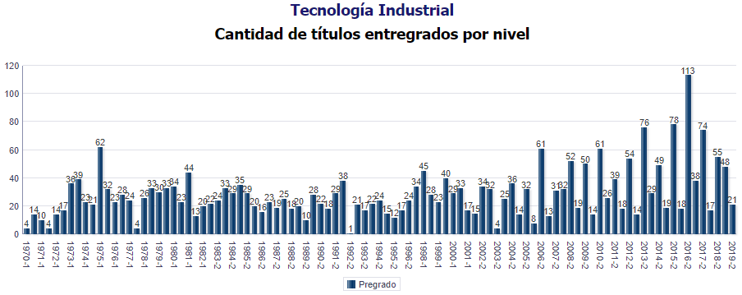

 | Fecha de corte: 30-06-2019
 | Total encuestas: 1304
 | Total graduados: 2790

 | 1. Información Personal y Familiar

 | • Género
Masculino | 40.34%
Femenino | 59.66%
 | Frecuencia | MG | 1 Año | 3 Año | 5 Año | Total
 | Masculino | 424 | 61 | 37 | 4 | 526
 | Femenino | 603 | 90 | 77 | 8 | 778

 | Porcentaje | MG | 1 Año | 3 Año | 5 Año | Total
 | Masculino | 41.29% | 40.40% | 32.46% | 33.33% | 40.34%
 | Femenino | 58.71% | 59.60% | 67.54% | 66.67% | 59.66%

 | • Estado Civil
Soltero(a) | 76.30%
Casado(a)/unión libre | 14.57%
Otro | 9.13%
 | Frecuencia | MG | 1 Año | 3 Año | 5 Año | Total
 | Soltero(a) | 783 | 116 | 91 | 5 | 995
 | Casado(a)/unión libre | 152 | 16 | 18 | 4 | 190
 | Otro | 92 | 19 | 5 | 3 | 119

 | Porcentaje | MG | 1 Año | 3 Año | 5 Año | Total
 | Soltero(a) | 76.24% | 76.82% | 79.82% | 41.67% | 76.30%
 | Casado(a)/unión libre | 14.80% | 10.60% | 15.79% | 33.33% | 14.57%
 | Otro | 8.96% | 12.58% | 4.39% | 25.00% | 9.13%

 | • Número de hijos
0 | 85.4%
1 | 10.0%
2 | 4.0%
3 | 0.0%
4 | 0.0%
5 | 0.0%
6 | 0.0%
 | 0 | 85.4%
 | 1 | 10.0%
 | 2 | 4.0%
 | 3 | 0.0%
 | 4 | 0.0%
 | 5 | 0.0%
 | 6 | 0.0%

 | 2. Competencias

 | • Bilingüismo
 | Alto | Medio | Bajo
Habla | 14.78% | 59.98% | 25.23%
Escucha | 19.03% | 52.82% | 28.16%
Lectura | 29.74% | 58.38% | 11.88%
Escritura | 20.97% | 61.54% | 17.49%
 | Inglés | 55.29%

 | Inglés | Alto | Medio | Bajo
 | Habla | 14.78% | 59.98% | 25.23%
 | Escucha | 19.03% | 52.82% | 28.16%
 | Lectura | 29.74% | 58.38% | 11.88%
 | Escritura | 20.97% | 61.54% | 17.49%
 | Alto | Medio | Bajo
Habla | 12.86% | 40.19% | 46.95%
Escucha | 17.08% | 36.02% | 46.89%
Lectura | 16.46% | 43.35% | 40.19%
Escritura | 14.42% | 40.75% | 44.83%
 | Otro Idioma | 1.61%

 | Otro Idioma | Alto | Medio | Bajo
 | Habla | 12.86% | 40.19% | 46.95%
 | Escucha | 17.08% | 36.02% | 46.89%
 | Lectura | 16.46% | 43.35% | 40.19%
 | Escritura | 14.42% | 40.75% | 44.83%

 | • Competencias Generales y Laborales

No | Competencias Generales |  |  |  |  |  | 1 | 2 | 3 | 4 | 5 | Promedio
1 | Exponer las ideas por medios escritos |  |  |  |  |  | 1.17% | 0.96% | 5.12% | 54.37% | 38.38% | 4.3
2 | Comunicarse oralmente con claridad |  |  |  |  |  | 0.96% | 2.13% | 4.48% | 55.44% | 36.99% | 4.3
3 | Persuadir y convencer a sus interlocutores |  |  |  |  |  | 0.96% | 3.20% | 7.14% | 61.09% | 27.61% | 4.1
4 | Identificar y utilizar símbolos para comunicarse (lenguaje icónico, lenguaje no verbal, etc.) |  |  |  |  |  | 2.56% | 9.28% | 13.54% | 50.64% | 23.99% | 3.8
5 | Aceptar las diferencias y trabajar en contexto multiculturales |  |  |  |  |  | 1.17% | 1.28% | 3.20% | 40.19% | 54.16% | 4.4
6 | Utilizar herramientas informáticas básicas (procesadores de texto, hojas de cálculo, correo electrónico, etc.) |  |  |  |  |  | 1.28% | 1.81% | 2.99% | 35.61% | 58.32% | 4.5
7 | Aprender y mantenerse actualizado |  |  |  |  |  | 0.96% | 1.07% | 3.94% | 44.78% | 49.25% | 4.4
8 | Ser creativo e innovador |  |  |  |  |  | 1.07% | 1.71% | 5.97% | 48.61% | 42.64% | 4.3
9 | Buscar, analizar, administrar y compartir información |  |  |  |  |  | 1.07% | 0.43% | 2.99% | 46.16% | 49.36% | 4.4
10 | Crear, investigar y adoptar tecnología |  |  |  |  |  | 1.17% | 4.69% | 8.74% | 50.64% | 34.75% | 4.1
11 | Diseñar e implementar soluciones con el apoyo de tecnología |  |  |  |  |  | 0.75% | 4.05% | 6.50% | 49.25% | 29.85% | 3.7
12 | Plantear y resolver problemas |  |  |  |  |  | 1.07% | 0.43% | 3.09% | 46.27% | 39.55% | 3.9
13 | Capacidad de abstracción análisis y síntesis |  |  |  |  |  | 0.75% | 1.71% | 6.18% | 51.81% | 29.96% | 3.8
14 | Comprender la realidad que lo rodea |  |  |  |  |  | 1.07% | 0.75% | 2.35% | 41.47% | 44.78% | 4.0
15 | Asumir una cultura de convivencia |  |  |  |  |  | 0.85% | 0.53% | 2.03% | 33.69% | 53.30% | 4.1
16 | Asumir responsabilidades y tomar decisiones |  |  |  |  |  | 0.32% | 1.07% | 1.60% | 29.42% | 58.00% | 4.1
Calificación Promedio de Competencias Generales
 | 4.3
 | 4.3
 | 4.1
 | 3.8
 | 4.4
 | 4.5
 | 4.4
 | 4.3
 | 4.4
 | 4.1
 | 3.7
 | 3.9
 | 3.8
 | 4.0
 | 4.1
 | 4.1

No | Competencias Generales Laborales |  |  |  |  |  | 1 | 2 | 3 | 4 | 5 | Promedio
1 | Planificar y utilizar el tiempo de manera efectiva de tal forma que se logran los objetivos planteados. |  |  |  |  |  | 0.80% | 0.40% | 21.60% | 50.80% | 26.40% | 4.02
2 | Utilizar herramientas informáticas especializadas (paquetes estadísticos, software de diseño, etc.) |  |  |  |  |  | 1.60% | 5.60% | 16.80% | 48.40% | 27.60% | 3.95
3 | Formular y ejecutar proyectos |  |  |  |  |  | 2.00% | 4.00% | 16.40% | 52.40% | 25.20% | 3.95
4 | Trabajar en equipo para alcanzar metas comunes |  |  |  |  |  | 1.60% | 0.80% | 8.00% | 54.40% | 35.20% | 4.21
5 | Trabajar de manera independiente sin supervisión permanente |  |  |  |  |  | 1.20% | 1.60% | 9.60% | 50.00% | 37.60% | 4.21
6 | Aplicar valores y ética profesional en el desempeño laboral |  |  |  |  |  | 2.00% | 0.40% | 4.00% | 50.40% | 43.20% | 4.32
7 | Adaptarse a los cambios (trabajar en contextos nuevos y diversos) |  |  |  |  |  | 1.60% | 0.40% | 6.40% | 51.20% | 40.40% | 4.28
8 | Trabajar bajo presión |  |  |  |  |  | 2.00% | 1.60% | 10.40% | 54.80% | 31.20% | 4.12
1 | 4.02
2 | 3.95
3 | 3.95
4 | 4.21
5 | 4.21
6 | 4.32
7 | 4.28
8 | 4.12

 | 3. CONTRIBUCIÓN DEL FORTALECIMIENTO DEL PROYECTO DE VIDA

 | • ¿Cuál es su percepción acerca de la forma en que el programa contribuyó a su proyecto de vida, en cada una de los siguientes niveles?

Ética
Alto | 20.97%
Mediano | 8.32%
Bajo | 1.53%
Ninguno | 0.34%
No sabe | 2.12%
 | Ética | MG | 1 Año | Total
 | Alto | 228 | 19 | 247
 | Mediano | 89 | 9 | 98
 | Bajo | 17 | 1 | 18
 | Ninguno | 4 | 0 | 4
 | No sabe | 7 | 18 | 25
 | Sin respuesta | 677 | 104 | 781

 | Ética % | MG | 1 Año | Total
 | Alto | 22.20% | 12.58% | 20.97%
 | Mediano | 8.67% | 5.96% | 8.32%
 | Bajo | 1.66% | 0.66% | 1.53%
 | Ninguno | 0.39% | 0.00% | 0.34%
 | No sabe | 0.68% | 11.92% | 2.12%
 | Sin respuesta | 65.92% | 68.87% | 66.30%
Espiritual
Alto | 15.79%
Mediano | 18.51%
Bajo | 14.60%
Ninguno | 4.84%
No sabe | 0.34%
 | Espiritual | MG | 1 Año | Total
 | Alto | 176 | 10 | 186
 | Mediano | 203 | 15 | 218
 | Bajo | 157 | 15 | 172
 | Ninguno | 51 | 6 | 57
 | No sabe | 3 | 1 | 4
 | Sin respuesta | 437 | 104 | 541

 | Espiritual % | MG | 1 Año | Total
 | Alto | 17.14% | 6.62% | 15.79%
 | Mediano | 19.77% | 9.93% | 18.51%
 | Bajo | 15.29% | 9.93% | 14.60%
 | Ninguno | 4.97% | 3.97% | 4.84%
 | No sabe | 0.29% | 0.66% | 0.34%
 | Sin respuesta | 42.55% | 68.87% | 45.93%

Cognitiva
Alto | 12.05%
Mediano | 7.47%
Bajo | 0.76%
Ninguno | 0.00%
No sabe | 2.63%
 | Cognitiva | MG | 1 Año | Total
 | Alto | 127 | 15 | 142
 | Mediano | 75 | 13 | 88
 | Bajo | 8 | 1 | 9
 | Ninguno | 0 | 0 | 0
 | No sabe | 13 | 18 | 31
 | Sin respuesta | 799 | 104 | 903

 | Cognitiva % | MG | 1 Año | Total
 | Alto | 12.37% | 9.93% | 12.05%
 | Mediano | 7.30% | 8.61% | 7.47%
 | Bajo | 0.78% | 0.66% | 0.76%
 | Ninguno | 0.00% | 0.00% | 0.00%
 | No sabe | 1.27% | 11.92% | 2.63%
 | Sin respuesta | 77.80% | 68.87% | 76.66%
Afectiva
Alto | 17.23%
Mediano | 24.45%
Bajo | 9.76%
Ninguno | 2.29%
No sabe | 0.34%
 | Afectiva | MG | 1 Año | Total
 | Alto | 188 | 15 | 203
 | Mediano | 270 | 18 | 288
 | Bajo | 103 | 12 | 115
 | Ninguno | 26 | 1 | 27
 | No sabe | 3 | 1 | 4
 | Sin respuesta | 437 | 104 | 541

 | Afectiva % | MG | 1 Año | Total
 | Alto | 18.31% | 9.93% | 17.23%
 | Mediano | 26.29% | 11.92% | 24.45%
 | Bajo | 10.03% | 7.95% | 9.76%
 | Ninguno | 2.53% | 0.66% | 2.29%
 | No sabe | 0.29% | 0.66% | 0.34%
 | Sin respuesta | 42.55% | 68.87% | 45.93%
Comunicativa
Alto | 38.37%
Mediano | 13.33%
Bajo | 0.76%
Ninguno | 0.00%
No sabe | 1.61%
 | Comunicativa | MG | 1 Año | Total
 | Alto | 437 | 15 | 452
 | Mediano | 143 | 14 | 157
 | Bajo | 9 | 0 | 9
 | Ninguno | 0 | 0 | 0
 | No sabe | 1 | 18 | 19
 | Sin respuesta | 437 | 104 | 541

 | Comunicativa % | MG | 1 Año | Total
 | Alto | 42.55% | 9.93% | 38.37%
 | Mediano | 13.92% | 9.27% | 13.33%
 | Bajo | 0.88% | 0.00% | 0.76%
 | Ninguno | 0.00% | 0.00% | 0.00%
 | No sabe | 0.10% | 11.92% | 1.61%
 | Sin respuesta | 42.55% | 68.87% | 45.93%
Estética
Alto | 19.78%
Mediano | 22.67%
Bajo | 7.30%
Ninguno | 2.21%
No sabe | 2.12%
 | Estética | MG | 1 Año | Total
 | Alto | 225 | 8 | 233
 | Mediano | 253 | 14 | 267
 | Bajo | 79 | 7 | 86
 | Ninguno | 26 | 0 | 26
 | No sabe | 7 | 18 | 25
 | Sin respuesta | 437 | 104 | 541

 | Estética % | MG | 1 Año | Total
 | Alto | 21.91% | 5.30% | 19.78%
 | Mediano | 24.63% | 9.27% | 22.67%
 | Bajo | 7.69% | 4.64% | 7.30%
 | Ninguno | 2.53% | 0.00% | 2.21%
 | No sabe | 0.68% | 11.92% | 2.12%
 | Sin respuesta | 42.55% | 68.87% | 45.93%

Corporal
Alto | 20.03%
Mediano | 22.75%
Bajo | 7.64%
Ninguno | 2.80%
No sabe | 0.85%
 | Corporal | MG | 1 Año | Total
 | Alto | 226 | 10 | 236
 | Mediano | 247 | 21 | 268
 | Bajo | 78 | 12 | 90
 | Ninguno | 30 | 3 | 33
 | No sabe | 9 | 1 | 10
 | Sin respuesta | 437 | 104 | 541

 | Corporal % | MG | 1 Año | Total
 | Alto | 22.01% | 7.28% | 20.03%
 | Mediano | 24.05% | 8.61% | 22.75%
 | Bajo | 7.59% | 3.31% | 7.64%
 | Ninguno | 2.92% | 0.00% | 2.80%
 | No sabe | 0.88% | 11.92% | 0.85%
 | Sin respuesta | 42.55% | 68.87% | 45.93%
Socio Política
Alto | 24.19%
Mediano | 22.07%
Bajo | 5.43%
Ninguno | 0.68%
No sabe | 1.70%
 | Socio Política | MG | 1 Año | Total
 | Alto | 274 | 11 | 285
 | Mediano | 247 | 13 | 260
 | Bajo | 59 | 5 | 64
 | Ninguno | 8 | 0 | 8
 | No sabe | 2 | 18 | 20
 | Sin respuesta | 437 | 104 | 541

 | Socio Política % | MG | 1 Año | Total
 | Alto | 26.68% | 7.28% | 24.19%
 | Mediano | 24.05% | 8.61% | 22.07%
 | Bajo | 5.74% | 3.31% | 5.43%
 | Ninguno | 0.78% | 0.00% | 0.68%
 | No sabe | 0.19% | 11.92% | 1.70%
 | Sin respuesta | 42.55% | 68.87% | 45.93%

 | 3. Plan de Vida

 | • ¿Qué ha pensado hacer en el largo plazo?

Iniciar una nueva carrera tecnológica | 1.99%
Iniciar una nueva carrera técnica | 0.66%
Otro | 5.30%
Iniciar una nueva carrera universitaria | 27.15%
Trabajar fuera de Colombia | 17.22%
Crear una empresa | 29.80%
Estudiar un posgrado fuera de Colombia | 19.21%
Estudiar un posgrado en Colombia | 40.40%
Trabajar en Colombia | 38.41%
 | Opcion | 1 Año
 | Iniciar una nueva carrera tecnológica | 1.99%
 | Iniciar una nueva carrera técnica | 0.66%
 | Otro | 5.30%
 | Iniciar una nueva carrera universitaria | 27.15%
 | Trabajar fuera de Colombia | 17.22%
 | Crear una empresa | 29.80%
 | Estudiar un posgrado fuera de Colombia | 19.21%
 | Estudiar un posgrado en Colombia | 40.40%
 | Trabajar en Colombia | 38.41%

 | • ¿Desea realizar educación posgraduada?
Si | 76.86%
No | 20.66%
 | Frecuencia | 3 Año | 5 Año | Total
 | Si | 84 | 9 | 93
 | No | 25 | 0 | 25
 | SIN RESPUESTA | 0 | 3 | 3

 | Porcentaje | 3 Año | 5 Año | Total
 | Si | 77.06% | 75.00% | 76.86%
 | No | 22.94% | 0.00% | 20.66%
 | SIN RESPUESTA | 0.00% | 25.00% | 2.48%

 | • Si le interesa realizar educación posgraduada, señale el nivel y escriba el nombre del programa que desea
 | Especialización | Maestría | Doctorado
3 Año | 63.10% | 59.52% | 9.52%
5 Año | 0.00% | 0.00% | 0.00%
 | Frecuencia | 3 Año | 5 Año | Total
 | Especialización | 53 | 0 | 53
 | Maestría | 50 | 0 | 50
 | Doctorado | 8 | 0 | 8

 | Porcentaje | 3 Año | 5 Año | Total
 | Especialización | 63.10% | 0.00% | 56.99%
 | Maestría | 59.52% | 0.00% | 53.76%
 | Doctorado | 9.52% | 0.00% | 8.60%

Especialización | 56.99%
Maestría | 53.76%
Doctorado | 8.60%

 | • ¿En el futuro, le gustaría cursar otros estudios en esta institución?
Si | 63.88%
No | 2.24%
 | Frecuencia | MG
 | Si | 656
 | No | 23
 | Sin respuesta | 348

 | Porcentaje | MG
 | Si | 63.88%
 | No | 2.24%
 | Sin respuesta | 33.89%

 | • ¿Principalmente, qué otros estudios le gustaría cursar en esta institución?
Especialización | 35.37%
Maestría | 14.94%
Diplomados | 2.59%
Seminarios/Cursos | 0.76%
Estudios Técnicos | 0.00%
Doctorado | 0.76%
Tecnológicos | 0.00%
Universitarios | 36.13%
Sin respuesta | 4.57%
 | Frecuencia | MG
 | Especialización | 232
 | Maestría | 98
 | Diplomados | 17
 | Seminarios/Cursos | 5
 | Estudios Técnicos | 0
 | Doctorado | 5
 | Tecnológicos | 0
 | Universitarios | 237
 | Sin respuesta | 30

 | Porcentaje | MG
 | Especialización | 35.37%
 | Maestría | 14.94%
 | Diplomados | 2.59%
 | Seminarios/Cursos | 0.76%
 | Estudios Técnicos | 0.00%
 | Doctorado | 0.76%
 | Tecnológicos | 0.00%
 | Universitarios | 36.13%
 | Sin respuesta | 4.57%

 | • ¿En qué tipo de programas y en qué temas le gustaría realizar educación continuada?
 | Diplomados | Cursos/seminarios/Talleres | Congresos | Foros | Otro
3 Año | 56.14% | 29.82% | 14.91% | 1.75% | 9.65%
5 Año | 0.00% | 0.00% | 0.00% | 0.00% | 0.00%
 | Porcentaje | 3 Año | 5 Año
 | Diplomados | 56.14% | 0.00%
 | Cursos/seminarios/Talleres | 29.82% | 0.00%
 | Congresos | 14.91% | 0.00%
 | Foros | 1.75% | 0.00%
 | Otro | 9.65% | 0.00%

 | • Tipo de Asociaciones Nacionales o Internacionales a los que pertenece y se encuentra activo. Determine el nombre correspondiente y si es nacional o internacional:
 | Comunidades Académicas reconocidas | Asociaciones Científicas | Profesionales/ Tecnológicas/Técnicas/artísticas y culturales | Políticas | Religiosas | Sector Productivo | Otras | Ninguna
MG | 0.49% | 0.29% | 2.63% | 1.17% | 1.85% | 0.58% | 0.97% | 34.57%
1 Año | 1.32% | 2.65% | 6.62% | 1.99% | 3.97% | 1.32% | 4.64% | 67.55%
3 Año | 0.00% | 0.00% | 6.14% | 0.00% | 3.51% | 0.00% | 5.26% | 42.98%
5 Año | 0.00% | 0.00% | 0.00% | 0.00% | 0.00% | 0.00% | 0.00% | 0.00%
 |  | MG | 1 Año | 3 Año | 5 Año
 | Comunidades Académicas reconocidas | 0.49% | 1.32% | 0.00% | 0.00%
 | Asociaciones Científicas | 0.29% | 2.65% | 0.00% | 0.00%
 | Profesionales/ Tecnológicas/Técnicas/artísticas y culturales | 2.63% | 6.62% | 6.14% | 0.00%
 | Políticas | 1.17% | 1.99% | 0.00% | 0.00%
 | Religiosas | 1.85% | 3.97% | 3.51% | 0.00%
 | Sector Productivo | 0.58% | 1.32% | 0.00% | 0.00%
 | Otras | 0.97% | 4.64% | 5.26% | 0.00%
 | Ninguna | 34.57% | 67.55% | 42.98% | 0.00%

 | 4. Responsabilidad Social

 | • ¿Ha realizado proyectos en beneficio del contexto social y/o público?
 | Si | No
1 Año | 15.11% | 84.89%
3 Año | 10.09% | 89.91%
5 Año | 11.11% | 88.89%
 | Frecuencia | 1 Año | 3 Año | 5 Año
 | Si | 21 | 11 | 1
 | No | 118 | 98 | 8

 | Porcentaje | 1 Año | 3 Año | 5 Año
 | Si | 15.11% | 10.09% | 11.11%
 | No | 84.89% | 89.91% | 88.89%

 | 5. Situación Laboral

 | • En la actualidad, en qué actividad ocupa la mayor parte de su tiempo
 | Trabajando | Buscando trabajo | Estudiando | Otra actividad | Oficios del hogar
1 Año | 54.97% | 20.53% | 6.62% | 5.96% | 0.66%
3 Año | 64.91% | 17.54% | 5.26% | 0.88% | 0.88%
5 Año | 8.33% | 0.00% | 8.33% | 0.00% | 0.00%
 | Frecuencia | 1 Año | 3 Año | 5 Año | Total
 | Buscando trabajo | 31 | 20 | 0 | 51
 | Estudiando | 10 | 6 | 1 | 17
 | Oficios del hogar | 1 | 1 | 0 | 2
 | Otra actividad | 9 | 1 | 0 | 10
 | Trabajando | 83 | 74 | 1 | 158
 | Incapacitado permanente para trabajar | 0 | 0 | 0 | 0
 | Sin respuesta | 0 | 0 | 0 | 0

Trabajando | 57.04%
Buscando trabajo | 18.41%
Estudiando | 6.14%
Otra actividad | 3.61%
Oficios del hogar | 0.72%
Incapacitado permanente para trabajar | 0.00%
 | Porcentaje | 1 Año | 3 Año | 5 Año | Total
 | Trabajando | 54.97% | 64.91% | 8.33% | 57.04%
 | Buscando trabajo | 20.53% | 17.54% | 0.00% | 18.41%
 | Estudiando | 6.62% | 5.26% | 8.33% | 6.14%
 | Otra actividad | 5.96% | 0.88% | 0.00% | 3.61%
 | Oficios del hogar | 0.66% | 0.88% | 0.00% | 0.72%
 | Incapacitado permanente para trabajar | 0.00% | 0.00% | 0.00% | 0.00%

 | • ¿Además de lo anterior, realiza alguna actividad remunerada?

Si, tengo una empresa/negocio/finca | 1%
Si, trabajo como empleado | 1%
Si, trabajo en un negocio familiar sin remuneración | 1%
No | 23%
 | Frecuencia | MG | 1 Año | 3 Año | 5 Año | Total
 | Si, tengo una empresa/negocio/finca | 10 | 0 | 1 | 0 | 11
 | Si, trabajo como empleado | 14 | 3 | 0 | 0 | 17
 | Si, trabajo en un negocio familiar sin remuneración | 12 | 0 | 0 | 0 | 12
 | No | 250 | 16 | 9 | 0 | 275
 | Sin respuesta | 595 | 116 | 99 | 12 | 822

 | Porcentaje | MG | 1 Año | 3 Año | 5 Año | Total
 | Si, tengo una empresa/negocio/finca | 1% | 0% | 1% | 0% | 1%
 | Si, trabajo como empleado | 1% | 2% | 0% | 0% | 1%
 | Si, trabajo en un negocio familiar sin remuneración | 1% | 0% | 0% | 0% | 1%
 | No | 27% | 11% | 8% | 0% | 23%
 | Sin respuesta | 63% | 81% | 91% | 100% | 68%

 | • En esta actividad usted es:

Empleado de empresa familiar sin remuneración | 4%
Empleado de empresa particular | 40%
Empleado del gobierno | 5%
Empresario/Empleador | 1%
Trabajador independiente (Sector público o privado) | 6%
 | Frecuencia | MG | 1 Año | 3 Año | 5 Año | Total
 | Empleado de empresa familiar sin remuneración | 45 | 2 | 0 | 0 | 47
 | Empleado de empresa particular | 393 | 65 | 59 | 0 | 517
 | Empleado del gobierno | 47 | 5 | 7 | 0 | 59
 | Empresario/Empleador | 10 | 2 | 2 | 0 | 14
 | Trabajador independiente (Sector público o privado) | 66 | 6 | 4 | 1 | 77
 | Sin respuesta | 419 | 60 | 33 | 2 | 514

 | Porcentaje | MG | 1 Año | 3 Año | 5 Año | Total
 | Empleado de empresa familiar sin remuneración | 4% | 1% | 0% | 0% | 4%
 | Empleado de empresa particular | 38% | 43% | 52% | 0% | 40%
 | Empleado del gobierno | 5% | 3% | 6% | 0% | 5%
 | Empresario/Empleador | 1% | 1% | 2% | 0% | 1%
 | Trabajador independiente (Sector público o privado) | 6% | 4% | 4% | 8% | 6%
 | Sin respuesta | 41% | 40% | 29% | 17% | 39%

 | • ¿Se encuentra relacionado su empleo con la carrera que estudió?
 | Si | No
1 Año | 43.05% | 4.64%
3 Año | 77.78% | 9.72%
5 Año | 50.00% | 16.67%
 | Frecuencia | 1 Año | 3 Año | 5 Año | Total
 | Si | 65 | 56 | 6 | 127
 | No | 7 | 7 | 2 | 16
 | Sin respuesta | 73 | 9 | 4 | 86

 | Porcentaje | 1 Año | 3 Año | 5 Año | Total
 | Si | 43.05% | 77.78% | 50.00% | 54.04%
 | No | 4.64% | 9.72% | 16.67% | 6.81%
 | Sin respuesta | 48.34% | 12.50% | 33.33% | 36.60%

 | Contrato a término fijo | Contrato a término indefinido | Contrato de prestación de servicios | Otro tipo de contrato
1 Año | 22.52% | 18.54% | 2.65% | 5.96%
3 Año | 21.05% | 36.84% | 1.75% | 2.63%
5 Año | 16.67% | 41.67% | 0.00% | 0.00%
 | Frecuencia | 1 Año | 3 Año | 5 Año
 | Contrato a término fijo | 34 | 24 | 2
 | Contrato a término indefinido | 28 | 42 | 5
 | Contrato de prestación de servicios | 4 | 2 | 0
 | Otro tipo de contrato | 9 | 3 | 0
 | Sin respuesta | 66 | 42 | 4

 | Porcentaje | 1 Año | 3 Año | 5 Año
 | Contrato a término fijo | 22.52% | 21.05% | 16.67%
 | Contrato a término indefinido | 18.54% | 36.84% | 41.67%
 | Contrato de prestación de servicios | 2.65% | 1.75% | 0.00%
 | Otro tipo de contrato | 5.96% | 2.63% | 0.00%
 | Sin respuesta | 43.71% | 36.84% | 33.33%

 | • ¿Su contrato de trabajo incluye prestaciones Sociales?
 | Si | No
1 Año | 45.03% | 7.95%
3 Año | 58.77% | 4.39%
5 Año | 66.67% | 0.00%
 | Frecuencia | 1 Año | 3 Año | 5 Año
 | Si | 68 | 67 | 8
 | No | 12 | 5 | 0
 | Sin respuesta | 71 | 42 | 4

 | Porcentaje | 1 Año | 3 Año | 5 Año
 | Si | 45.03% | 58.77% | 66.67%
 | No | 7.95% | 4.39% | 0.00%
 | Sin respuesta | 47.02% | 36.84% | 33.33%

 | • ¿Cuál fue su ingreso laboral en el mes pasado?

 | menor a 1 SMLV (Salario mínimo legal vigente) | entre 1 SMLV y menos de 2 SMLV | entre 2 SMLV y menos de 3 SMLV | entre 3 SMLV y menos de 4 SMLV | entre 4 SMLV y menos de 5 SMLV | entre 5 SMLV y menos de 6 SMLV | más de 6 SMLV
1 Año | 4.64% | 28.48% | 12.58% | 1.99% | 0.00% | 0.00% | 0.00%
3 Año | 1.75% | 35.09% | 14.91% | 2.63% | 0.00% | 0.00% | 0.00%
5 Año | 0.00% | 25.00% | 16.67% | 8.33% | 8.33% | 0.00% | 0.00%
 | Frecuencia | 1 Año | 3 Año | 5 Año
 | menor a 1 SMLV (Salario mínimo legal vigente) | 7 | 2 | 0
 | entre 1 SMLV y menos de 2 SMLV | 43 | 40 | 3
 | entre 2 SMLV y menos de 3 SMLV | 19 | 17 | 2
 | entre 3 SMLV y menos de 4 SMLV | 3 | 3 | 1
 | entre 4 SMLV y menos de 5 SMLV | 0 | 0 | 1
 | entre 5 SMLV y menos de 6 SMLV | 0 | 0 | 0
 | más de 6 SMLV | 0 | 0 | 0
 | Sin respuesta | 74 | 51 | 4

 | Porcentaje | 1 Año | 3 Año | 5 Año
 | menor a 1 SMLV (Salario mínimo legal vigente) | 4.64% | 1.75% | 0.00%
 | entre 1 SMLV y menos de 2 SMLV | 28.48% | 35.09% | 25.00%
 | entre 2 SMLV y menos de 3 SMLV | 12.58% | 14.91% | 16.67%
 | entre 3 SMLV y menos de 4 SMLV | 1.99% | 2.63% | 8.33%
 | entre 4 SMLV y menos de 5 SMLV | 0.00% | 0.00% | 8.33%
 | entre 5 SMLV y menos de 6 SMLV | 0.00% | 0.00% | 0.00%
 | más de 6 SMLV | 0.00% | 0.00% | 0.00%
 | Sin respuesta | 49.01% | 44.74% | 33.33%

 | • Su actividad económica es:

Pesca | 0
Comercio; Reparación de Automotores, Motocicletas, Efectos Personales y Enseres Domésticos | 18
Actividades Inmobiliarias de Alquiler y Empresariales y de Alquiler | 2
Hogares Privados con Servicio Doméstico | 0
Hoteles y Restaurantes | 3
Organizaciones y Órganos Extraterritoriales | 1
Explotación de Minas y Canteras | 1
Suministros de Electricidad, Gas y Agua | 3
Construcción | 8
Transporte, Almacenamiento y Comunicaciones | 15
Intermediación Financiera | 6
Administración Pública y Defensa; Seguridad Social de Afiliación Obligatoria | 1
Industrias Manufactureras | 46
Servicios Sociales y de Salud | 24
Otras Actividades de Servicios Comunitarios, Sociales y Personales | 6
Agricultura, Ganadería, Caza y Silvicultura | 9
Educación | 14
 | Frecuencia | 1 Año | 3 Año | 5 Año | Total
 | Pesca | 0 | 0 | 0 | 0
 | Comercio; Reparación de Automotores, Motocicletas, Efectos Personales y Enseres Domésticos | 4 | 14 | 0 | 18
 | Actividades Inmobiliarias de Alquiler y Empresariales y de Alquiler | 1 | 1 | 0 | 2
 | Hogares Privados con Servicio Doméstico | 0 | 0 | 0 | 0
 | Hoteles y Restaurantes | 0 | 3 | 0 | 3
 | Organizaciones y Órganos Extraterritoriales | 0 | 1 | 0 | 1
 | Explotación de Minas y Canteras | 1 | 0 | 0 | 1
 | Suministros de Electricidad, Gas y Agua | 1 | 1 | 1 | 3
 | Construcción | 2 | 5 | 1 | 8
 | Transporte, Almacenamiento y Comunicaciones | 9 | 6 | 0 | 15
 | Intermediación Financiera | 6 | 0 | 0 | 6
 | Administración Pública y Defensa; Seguridad Social de Afiliación Obligatoria | 0 | 0 | 1 | 1
 | Industrias Manufactureras | 32 | 13 | 1 | 46
 | Servicios Sociales y de Salud | 11 | 12 | 1 | 24
 | Otras Actividades de Servicios Comunitarios, Sociales y Personales | 2 | 4 | 0 | 6
 | Agricultura, Ganadería, Caza y Silvicultura | 3 | 6 | 0 | 9
 | Educación | 7 | 5 | 2 | 14
 | Sin respuesta | 72 | 43 | 5 | 120

 | 5.1 Graduados que son Independientes

 | • ¿Se encuentran relacionadas las actividades que realiza por cuenta propia con la carrera que estudió?

 | Frecuencia | 1 Año | 3 Año | 5 Año | Total
 | Si | 6 | 4 | 1 | 11
 | No | 1 | 0 | 0 | 1
 | Sin respuesta | 144 | 110 | 11 | 265

 | Porcentaje | 1 Año | 3 Año | 5 Año | Total
 | Si | 3.97% | 3.51% | 8.33% | 3.97%
 | No | 0.66% | 0.00% | 0.00% | 0.36%
 | Sin respuesta | 95.36% | 96.49% | 91.67% | 95.67%

 | • Su actividad económica es:

Agricultura, Ganadería, Caza y Silvicultura | 0
Pesca | 0
Explotación de Minas y Canteras | 0
Industrias Manufactureras | 0
Suministros de Electricidad, Gas y Agua | 0
Construcción | 0
Comercio; Reparación de Automotores, Motocicletas, Efectos Personales y Enseres Domésticos | 2
Hoteles y Restaurantes | 0
Transporte, Almacenamiento y Comunicaciones | 1
Intermediación Financiera | 1
Actividades Inmobiliarias de Alquiler y Empresariales y de Alquiler | 0
Administración Pública y Defensa; Seguridad Social de Afiliación Obligatoria | 2
Educación | 2
Servicios Sociales y de Salud | 0
Otras Actividades de Servicios Comunitarios, Sociales y Personales | 3
Hogares Privados con Servicio Doméstico | 0
Organizaciones y Órganos Extraterritoriales | 1
 | Frecuencia | 1 Año | 3 Año | 5 Año | Total
 | Agricultura, Ganadería, Caza y Silvicultura | 0 | 0 | 0 | 0
 | Pesca | 0 | 0 | 0 | 0
 | Explotación de Minas y Canteras | 0 | 0 | 0 | 0
 | Industrias Manufactureras | 0 | 0 | 0 | 0
 | Suministros de Electricidad, Gas y Agua | 0 | 0 | 0 | 0
 | Construcción | 0 | 0 | 0 | 0
 | Comercio; Reparación de Automotores, Motocicletas, Efectos Personales y Enseres Domésticos | 1 | 1 | 0 | 2
 | Hoteles y Restaurantes | 0 | 0 | 0 | 0
 | Transporte, Almacenamiento y Comunicaciones | 1 | 0 | 0 | 1
 | Intermediación Financiera | 0 | 1 | 0 | 1
 | Actividades Inmobiliarias de Alquiler y Empresariales y de Alquiler | 0 | 0 | 0 | 0
 | Administración Pública y Defensa; Seguridad Social de Afiliación Obligatoria | 2 | 0 | 0 | 2
 | Educación | 2 | 0 | 0 | 2
 | Servicios Sociales y de Salud | 0 | 0 | 0 | 0
 | Otras Actividades de Servicios Comunitarios, Sociales y Personales | 1 | 1 | 1 | 3
 | Hogares Privados con Servicio Doméstico | 0 | 0 | 0 | 0
 | Organizaciones y Órganos Extraterritoriales | 0 | 1 | 0 | 1

 | • ¿Cuántos meses ha estado buscando trabajo?
0 y menos de 1 año | 10.83%
Entre 1 año y menos de 2 | 1.81%
Mayor a 2 años | 0.00%
 | Frecuencia | 1 Año | 3 Año | 5 Año | Total
 | 0 y menos de 1 año | 19 | 11 | 0 | 30
 | Entre 1 año y menos de 2 | 3 | 2 | 0 | 5
 | Mayor a 2 años | 0 | 0 | 0 | 0
 | Sin respuesta | 129 | 98 | 11 | 238

 | Porcentaje | 1 Año | 3 Año | 5 Año | Total
 | 0 y menos de 1 año | 12.58% | 9.65% | 0.00% | 10.83%
 | Entre 1 año y menos de 2 | 1.99% | 1.75% | 0.00% | 1.81%
 | Mayor a 2 años | 0.00% | 0.00% | 0.00% | 0.00%
 | Sin respuesta | 85.43% | 85.96% | 91.67% | 85.92%

 | EMPRENDIMIENTO DE LOS EGRESADOS

 | • ¿Tiene interés por crear empresa?

 | Frecuencia | MG | 1 Año | 3 Año | 5 Año | Total
 | Si | 714 | 44 | 46 | 11 | 815
 | No | 153 | 22 | 34 | 0 | 209
 | Sin respuesta | 154 | 85 | 34 | 1 | 274

Si | 62.50%
No | 16.03%
 | Porcentaje | MG | 1 Año | 3 Año | 5 Año | Total
 | Si | 69.52% | 29.14% | 40.35% | 91.67% | 62.50%
 | No | 14.90% | 14.57% | 29.82% | 0.00% | 16.03%
 | Sin respuesta | 15.00% | 56.29% | 29.82% | 8.33% | 21.01%
 | Si | No
MG | 69.52% | 14.90%
1 Año | 29.14% | 14.57%
3 Año | 40.35% | 29.82%
5 Año | 91.67% | 0.00%

 | SATISFACCIÓN CON LOS RECURSOS OFRECIDOS POR LA INSTITUCIÓN

 | • ¿Los programas académicos que ofrece la institución deben ser relevantes académicamente y deben responder a necesidades locales, regionales, nacionales e internacionales. En su opinión el programa del que egresó cumple con esas características?
Si | 91.15%
No | 5.76%
No sabe | 3.09%
 | Frecuencia | MG
 | Si | 855
 | No | 54
 | No sabe | 29

 | Porcentaje | MG
 | Si | 91.15%
 | No | 5.76%
 | No sabe | 3.09%

 | PROCESOS ACADÉMICOS

 | • De acuerdo con la definición anterior. ¿En qué medida el proceso de autoevaluación ha contribuido al mejoramiento continuo del mismo?

Alto | 42.86%
Mediano | 48.72%
Bajo | 6.29%
Ninguno | 1.07%
No sabe | 1.07%
 | Frecuencia | MG
 | Alto | 402
 | Mediano | 457
 | Bajo | 59
 | Ninguno | 10
 | No sabe | 10

 | Porcentaje | MG
 | Alto | 42.86%
 | Mediano | 48.72%
 | Bajo | 6.29%
 | Ninguno | 1.07%
 | No sabe | 1.07%

 | EGRESADOS E IMPACTO EN EL MEDIO

 | • Califique de 1 a 5 la calidad de la formación que imparte el programa sobre sus estudiantes. (5 equivale a la más alta calidad)

1 | 1.17%
2 | 0.67%
3 | 8.19%
4 | 55.35%
5 | 34.62%
 | Frecuencia | MG | 1 Año | 3 Año | 5 Año | Total
 | 1 | 9 | 4 | 1 | 0 | 14
 | 2 | 7 | 1 | 0 | 0 | 8
 | 3 | 58 | 22 | 18 | 0 | 98
 | 4 | 516 | 78 | 60 | 8 | 662
 | 5 | 348 | 37 | 28 | 1 | 414

 | Porcentaje | MG | 1 Año | 3 Año | 5 Año | Total
 | 1 | 0.96% | 2.82% | 0.93% | 0.00% | 1.17%
 | 2 | 0.75% | 0.70% | 0.00% | 0.00% | 0.67%
 | 3 | 6.18% | 15.49% | 16.82% | 0.00% | 8.19%
 | 4 | 55.01% | 54.93% | 56.07% | 88.89% | 55.35%
 | 5 | 37.10% | 26.06% | 26.17% | 11.11% | 34.62%

 | 1 | 2 | 3 | 4 | 5
MG | 0.96% | 0.75% | 6.18% | 55.01% | 37.10%
1 Año | 2.82% | 0.70% | 15.49% | 54.93% | 26.06%
3 Año | 0.93% | 0.00% | 16.82% | 56.07% | 26.17%
5 Año | 0.00% | 0.00% | 0.00% | 88.89% | 11.11%

 | • ¿Cuáles debilidades encontró en su programa académico?

Baja calidad en la formación | 11.41%
Baja calidad de los docentes | 2.67%
Poco reconocimiento del programa | 2.03%
Inadecuada orientación del programa respecto al entorno | 2.77%
La institución no cuenta con los recursos necesarios para apoyar el proceso de formación | 2.67%
Otra | 30.06%
 | Frecuencia y Porcentaje | MG | % MG
 | Baja calidad en la formación | 107 | 11.41%
 | Baja calidad de los docentes | 25 | 2.67%
 | Poco reconocimiento del programa | 19 | 2.03%
 | Inadecuada orientación del programa respecto al entorno | 26 | 2.77%
 | La institución no cuenta con los recursos necesarios para apoyar el proceso de formación | 25 | 2.67%
 | Otra | 282 | 30.06%
 | Sin respuesta | 258 | 27.51%

 | • El grado de compromiso de la institución con apoyo para la inserción laboral de los egresados es:
 | Alto | Mediano | Bajo | Ninguno | No sabe
MG | 22.39% | 46.59% | 20.68% | 4.90% | 5.44%
1 Año | 16.67% | 54.17% | 22.22% | 2.78% | 4.17%
 | Frecuencia | MG | 1 Año | Total
 | Alto | 210 | 24 | 234
 | Mediano | 437 | 78 | 515
 | Bajo | 194 | 32 | 226
 | Ninguno | 46 | 4 | 50
 | No sabe | 51 | 6 | 57
 | Total | 938 | 144 | 1,082
Alto | 21.63%
Mediano | 47.60%
Bajo | 20.89%
Ninguno | 4.62%
No sabe | 5.27%
 | Porcentaje | MG | 1 Año | Total
 | Alto | 22.39% | 16.67% | 21.63%
 | Mediano | 46.59% | 54.17% | 47.60%
 | Bajo | 20.68% | 22.22% | 20.89%
 | Ninguno | 4.90% | 2.78% | 4.62%
 | No sabe | 5.44% | 4.17% | 5.27%

 | • ¿En su opinión la participación de los egresados en la vida institucional ha sido?

 | Frecuencia | 1 Año | 3 Año | 5 Año | Total
 | De alto impacto | 24 | 30 | 4 | 58
 | De mediano impacto | 78 | 53 | 2 | 133
 | De bajo impacto | 38 | 25 | 3 | 66
 | Ningún impacto | 4 | 1 | 0 | 5
 | De alto impacto | De mediano impacto | De bajo impacto | Ningún impacto
1 Año | 16.67% | 54.17% | 26.39% | 2.78%
3 Año | 27.52% | 48.62% | 22.94% | 0.92%
5 Año | 44.44% | 22.22% | 33.33% | 0.00%

De alto impacto | 22.14%
De mediano impacto | 50.76%
De bajo impacto | 25.19%
Ningún impacto | 1.91%

 | Porcentaje | 1 Año | 3 Año | 5 Año | Total
 | De alto impacto | 16.67% | 27.52% | 44.44% | 22.14%
 | De mediano impacto | 54.17% | 48.62% | 22.22% | 50.76%
 | De bajo impacto | 26.39% | 22.94% | 33.33% | 25.19%
 | Ningún impacto | 2.78% | 0.92% | 0.00% | 1.91%

 | • Califique la efectividad de los servicios que la Universidad ofrece a sus egresados
Educación Continuada
Excelente | 35.59%
Bueno | 44.92%
Regular | 5.93%
Malo | 0.00%
No ha participado | 13.56%
 | Educación continuada | 3 Año | 5 Año | Total
 | Excelente | 39 | 3 | 42
 | Bueno | 48 | 5 | 53
 | Regular | 7 | 0 | 7
 | Malo | 0 | 0 | 0
 | No ha participado | 15 | 1 | 16

 | % Educación continuada | 3 Año | 5 Año | Total
 | Excelente | 35.78% | 33.33% | 35.59%
 | Bueno | 44.04% | 55.56% | 44.92%
 | Regular | 6.42% | 0.00% | 5.93%
 | Malo | 0.00% | 0.00% | 0.00%
Actividades de Bienestar
Excelente | 19.49%
Bueno | 45.76%
Regular | 16.95%
Malo | 3.39%
No ha participado | 14.41%
 | No ha participado | 13.76% | 11.11% | 13.56%

 | Actividades de Bienestar | 3 Año | 5 Año | Total
 | Excelente | 21 | 2 | 23
 | Bueno | 49 | 5 | 54
 | Regular | 19 | 1 | 20
 | Malo | 4 | 0 | 4
 | No ha participado | 16 | 1 | 17

 | % Actividades de Bienestar | 3 Año | 5 Año | Total
 | Excelente | 19.27% | 22.22% | 19.49%
 | Bueno | 44.95% | 55.56% | 45.76%
 | Regular | 17.43% | 11.11% | 16.95%
 | Malo | 3.67% | 0.00% | 3.39%
 | No ha participado | 14.68% | 11.11% | 14.41%

Eventos Académicos
Excelente | 17.80%
Bueno | 49.15%
Regular | 16.95%
Malo | 3.39%
No ha participado | 12.71%
 | Eventos Académicos | 3 Año | 5 Año | Total
 | Excelente | 18 | 3 | 21
 | Bueno | 54 | 4 | 58
 | Regular | 19 | 1 | 20
 | Malo | 4 | 0 | 4
 | No ha participado | 14 | 1 | 15

 | % Eventos Académicos | 3 Año | 5 Año | Total
 | Excelente | 16.51% | 33.33% | 17.80%
 | Bueno | 49.54% | 44.44% | 49.15%
 | Regular | 17.43% | 11.11% | 16.95%
 | Malo | 3.67% | 0.00% | 3.39%
 | No ha participado | 12.84% | 11.11% | 12.71%

Bolsa de Empleo
Excelente | 16.95%
Bueno | 41.53%
Regular | 19.49%
Malo | 7.63%
No ha participado | 14.41%
 | Bolsa de Empleo | 3 Año | 5 Año | Total
 | Excelente | 18 | 2 | 20
 | Bueno | 47 | 2 | 49
 | Regular | 20 | 3 | 23
 | Malo | 8 | 1 | 9
 | No ha participado | 16 | 1 | 17

 | % Bolsa de Empleo | 3 Año | 5 Año | Total
 | Excelente | 16.51% | 22.22% | 16.95%
 | Bueno | 43.12% | 22.22% | 41.53%
 | Regular | 18.35% | 33.33% | 19.49%
 | Malo | 7.34% | 11.11% | 7.63%
 | No ha participado | 14.68% | 11.11% | 14.41%

Biblioteca
Excelente | 38.14%
Bueno | 38.14%
Regular | 8.47%
Malo | 3.39%
No ha participado | 11.86%
 | Biblioteca | 3 Año | 5 Año | Total
 | Excelente | 40 | 5 | 45
 | Bueno | 43 | 2 | 45
 | Regular | 10 | 0 | 10
 | Malo | 3 | 1 | 4
 | No ha participado | 13 | 1 | 14

 | % Biblioteca | 3 Año | 5 Año | Total
 | Excelente | 36.70% | 55.56% | 38.14%
 | Bueno | 39.45% | 22.22% | 38.14%
 | Regular | 9.17% | 0.00% | 8.47%
 | Malo | 2.75% | 11.11% | 3.39%
 | No ha participado | 11.93% | 11.11% | 11.86%

Divulgación de Información
Excelente | 19.49%
Bueno | 50.00%
Regular | 16.10%
Malo | 4.24%
No ha participado | 10.17%
 | Divulgación de información | 3 Año | 5 Año | Total
 | Excelente | 21 | 2 | 23
 | Bueno | 55 | 4 | 59
 | Regular | 17 | 2 | 19
 | Malo | 5 | 0 | 5
 | No ha participado | 11 | 1 | 12

 | % Divulgación de información | 3 Año | 5 Año | Total
 | Excelente | 19.27% | 22.22% | 19.49%
 | Bueno | 50.46% | 44.44% | 50.00%
 | Regular | 15.60% | 22.22% | 16.10%
 | Malo | 4.59% | 0.00% | 4.24%
 | No ha participado | 10.09% | 11.11% | 10.17%

 | • ¿Qué imagen le merece la Universidad Tecnológica de Pereira de acuerdo con la calidad del servicio educativo que ofrece?

 | % MG
Excelente | 28.33%
Buena | 11.59%
Regular | 0.39%
Mala | 0.10%
 | Imagen de la Universidad | MG | % MG
 | Excelente | 291 | 28.33%
 | Buena | 119 | 11.59%
 | Regular | 4 | 0.39%
 | Mala | 1 | 0.10%
 | Sin respuesta | 523 | 50.93%

 | • ¿En qué grado aportó la formación recibida a su desempeño laboral?
Alto | 46.36%
Mediano | 43.71%
Bajo | 4.64%
Ninguno | 0.66%
 | Frecuencia y Porcentaje | 1 Año | % 1 Año
 | Alto | 70 | 46.36%
 | Mediano | 66 | 43.71%
 | Bajo | 7 | 4.64%
 | Ninguno | 1 | 0.66%
 | Sin respuesta | 7 | 4.64%

Egresados
Tecnología Industrial
Informe de egresados, empleadores y
observatorio laboral para la educación

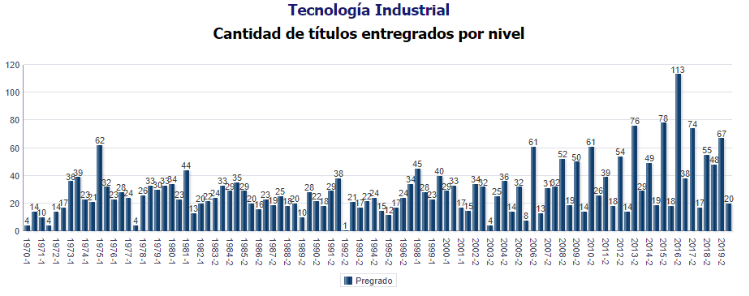
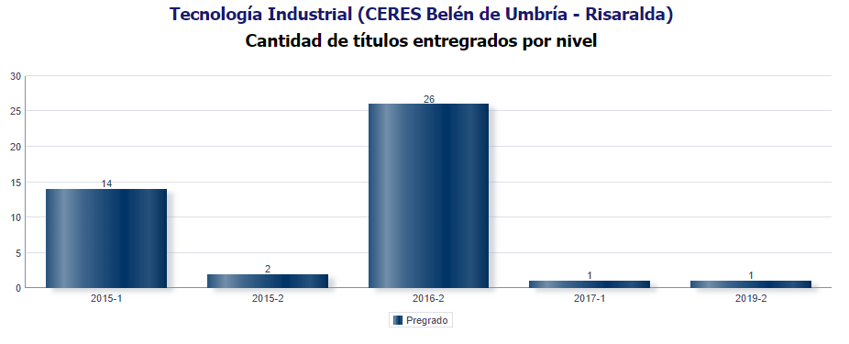

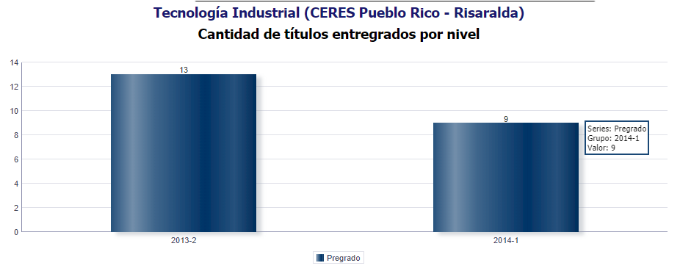
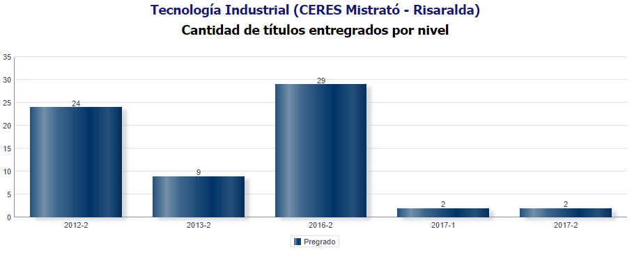

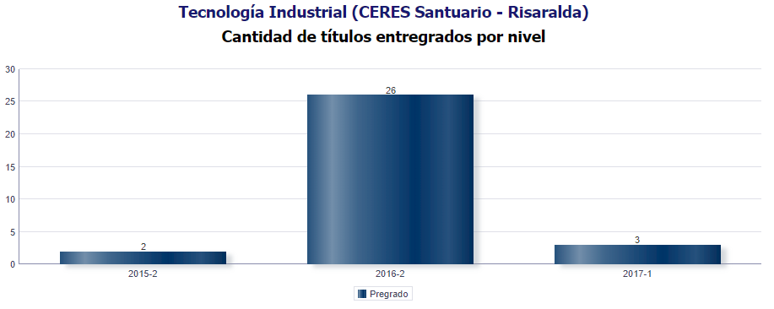
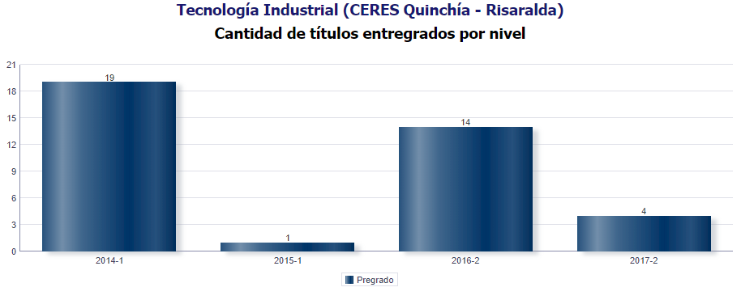

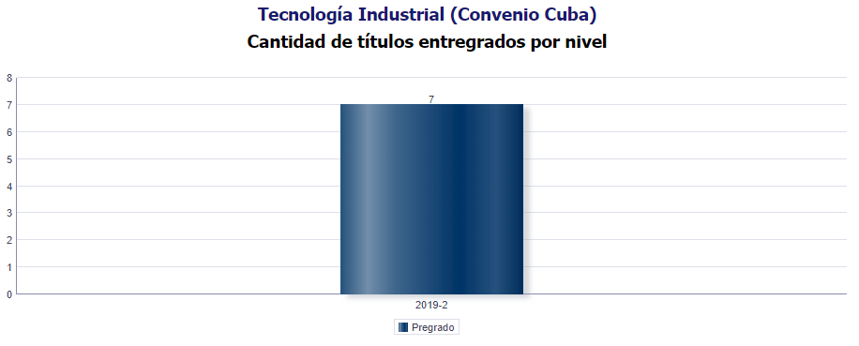
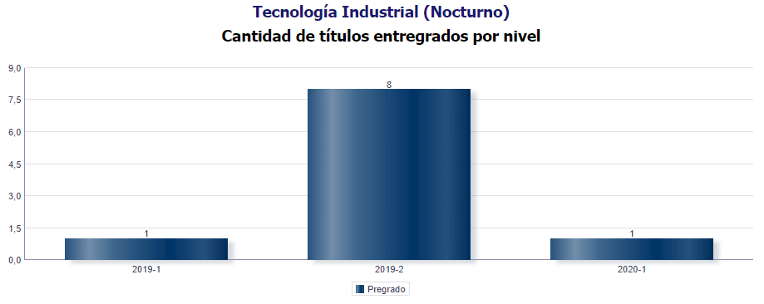

 | Fecha de corte: 30-06-2020
 | Total encuestas 2019: 1.304
 | Total encuestas 2020: 192
 | Total graduados: 3.074
 | Nivel de seguimiento: 48,7%

 | 1. Información Personal y Familiar

 | • Género

 | Frecuencia | MG | 1 Año | 3 Año | 5 Año | Total
 | Masculino | 77 | 2 | 2 | 1 | 82
 | Femenino | 102 | 1 | 4 | 3 | 110

 | Porcentaje | MG | 1 Año | 3 Año | 5 Año | Total
 | Masculino | 43.02% | 66.70% | 33.33% | 25.00% | 42.71%
 | Femenino | 57.00% | 33.33% | 66.70% | 75.00% | 57.30%

 | • Estado Civil

 | Frecuencia | MG | 1 Año | 3 Año | 5 Año | Total
 | Soltero(a) | 165 | 3 | 6 | 3 | 177
 | Casado(a)/unión libre | 14 | 0 | 0 | 1 | 15
 | Otro | 0 | 0 | 0 | 0 | 0

 | Porcentaje | MG | 1 Año | 3 Año | 5 Año | Total
 | Soltero(a) | 92.20% | 100.00% | 100.00% | 75.00% | 92.20%
 | Casado(a)/unión libre | 7.82% | 0.00% | 0.00% | 25.00% | 7.81%
 | Otro | 0.00% | 0.00% | 0.00% | 0.00% | 0.00%

 | • Número de hijos

 | 0 | 92.2%
 | 1 | 7.3%
 | 2 | 0.5%
 | 3 | 0.0%
 | 4 | 0.0%
 | 5 | 0.0%
 | 6 | 0.0%

 | 2. Competencias

 | • Bilingüismo

 | Inglés | 98.00%

 | Inglés | 1 | 2 | 3 | 4 | 5
 | Habla | 23.53% | 31.60% | 31.90% | 12.80% | 19.05%
 | Escucha | 35.30% | 28.10% | 23.70% | 24.50% | 19.05%
 | Lectura | 11.80% | 15.80% | 19.30% | 38.30% | 38.10%
 | Escritura | 29.41% | 24.60% | 25.20% | 24.50% | 23.81%

 | • Competencias Generales y Laborales

No | Competencias Generales |  |  |  |  |  | Promedio
1 | Comunicar sus ideas y propuestas con claridad |  |  |  |  |  | 4.4
2 | Aprender y mantenerse actualizado |  |  |  |  |  | 4.4
3 | Ser creativo e innovador |  |  |  |  |  | 4.3
4 | Buscar, analizar, administrar y compartir información |  |  |  |  |  | 4.4
5 | Crear, investigar y adoptar tecnología |  |  |  |  |  | 4.2
6 | Capacidad de aprender a relacionarse con los demás |  |  |  |  |  | 4.6
7 | Aceptar las diferencias y trabajar en contexto multiculturales |  |  |  |  |  | 4.6

 |  | Promedio
Comunicar sus ideas y propuestas con claridad |  | 4.4
Aprender y mantenerse actualizado |  | 4.4
Ser creativo e innovador |  | 4.3
Buscar, analizar, administrar y compartir información |  | 4.4
Crear, investigar y adoptar tecnología |  | 4.2
Capacidad de aprender a relacionarse con los demás |  | 4.6
Aceptar las diferencias y trabajar en contexto multiculturales |  | 4.6

 | 3. CONTRIBUCIÓN DEL FORTALECIMIENTO DEL PROYECTO DE VIDA

 | • Valore la forma como el programa favorece el desarrollo del proyecto de vida de 1 a 5, siendo 5 el valor más alto y 1 el más bajo.

 | VALOR | RESPUESTAS
 | 1 | 0
 | 2 | 4
 | 3 | 16
 | 4 | 99
 | 5 | 73

 | VALOR | PORCENTAJE
 | 1 | 0.00%
 | 2 | 2.10%
 | 3 | 8.33%
Socio Política
Alto | 12.33%
Mediano | 23.13%
Bajo | 11.45%
Ninguno | 3.30%
No sabe | 0.44%
 | 4 | 51.60%
 | 5 | 38.02%

 | 3. Plan de Vida

 | • ¿Está interesado en realizar un Posgrado en la UTP?

 | Frecuencia | MG | 1 AÑO | 3 AÑO | 5 Año | TOTAL
 | Si | 160 | 3 | 5 | 3 | 171
 | No | 19 | 0 | 1 | 1 | 21

 | Porcentaje | MG | 1 AÑO | 3 AÑO | 5 Año | TOTAL
 | Si | 89.40% | 100.00% | 83.33% | 75.00% | 89.10%
 | No | 10.61% | 0.00% | 16.70% | 25.00% | 11.00%

 | • ¿En qué nivel de estudio de posgrado?

 | Frecuencia | MG | 1 AÑO | 3 AÑO | 5 Año | TOTAL
 | Especialización | 105 | 0 | 2 | 2 | 109
 | Maestría | 44 | 3 | 2 | 1 | 50
 | Doctorado | 7 | 0 | 0 | 0 | 7

 | Porcentaje | MG | 1 AÑO | 3 AÑO | 5 Año | TOTAL
 | Especialización | 67.31% | 0.00% | 50.00% | 66.70% | 65.70%
 | Maestría | 28.21% | 100.00% | 50.00% | 33.33% | 30.12%
 | Doctorado | 4.50% | 0.00% | 0.00% | 0.00% | 4.22%

 | • Tipo de asociaciones nacionales o internacionales a los que pertenece y se encuentra activo

 |  | MG | 1 Año | 3 Año | 5 Año
 | Comunidades Académicas reconocidas | 2.22% | 0.00% | 0.00% | 0.00%
 | Asociaciones Científicas | 1.11% | 0.00% | 0.00% | 0.00%
 | Profesionales/ Tecnológicas/Técnicas/artísticas y culturales | 5.00% | 33.33% | 0.00% | 25.00%
 | Sector Productivo Financiero | 0.56% | 0.00% | 0.00% | 0.00%
 | Otras | 0.00% | 0.00% | 0.00% | 0.00%
 | Ninguna | 91.11% | 66.70% | 100.00% | 75.00%

 | 4. Responsabilidad Social

 | • ¿Ha realizado aportes sociales?

 | Frecuencia | 1 Año | 3 Año | 5 Año
 | Si | 2 | 2 | 3
 | No | 1 | 4 | 1

 | Porcentaje | 1 Año | 3 Año | 5 Año
 | Si | 66.70% | 33.33% | 75.00%
 | No | 33.33% | 66.70% | 25.00%

 | 5. Situación Laboral

 | • En la actualidad, en qué actividad ocupa la mayor parte de su tiempo

 | Frecuencia | 1 Año | 3 Año | 5 Año | Total
 | Buscando empleo | 0 | 2 | 1 | 3
 | Estudiando | 0 | 0 | 1 | 1
 | Otra actividad | 0 | 0 | 0 | 0
 | Trabajando | 3 | 4 | 2 | 9

 | Porcentaje | 1 Año | 3 Año | 5 Año | Total
 | Buscando empleo | 0.00% | 33.33% | 25.00% | 23.10%
 | Estudiando | 0.00% | 0.00% | 25.00% | 7.70%
 | Otra actividad | 0.00% | 0.00% | 0.00% | 0.00%
 | Trabajando | 100.00% | 66.70% | 50.00% | 69.23%

 | • ¿Cuántos meses ha estado buscando trabajo?

 | Frecuencia | 1 Año | 3 Año | 5 Año | Total
 | Entre 1 y 6 meses | 0 | 2 | 0 | 2
 | Entre 7 y 12 meses | 0 | 0 | 0 | 0
 | Más de 12 meses | 0 | 0 | 1 | 1
 | Sin respuesta | 3 | 4 | 3 | 10

 | Porcentaje | 1 Año | 3 Año | 5 Año | Total
 | Entre 1 y 6 meses | 0.00% | 33.33% | 0.00% | 15.40%
 | Entre 7 y 12 meses | 0.00% | 0.00% | 0.00% | 0.00%
 | Más de 12 meses | 0.00% | 0.00% | 25.00% | 7.70%
 | Sin respuesta | 100.00% | 66.70% | 75.00% | 76.92%

 | EMPRENDIMIENTO DE LOS EGRESADOS

 | • ¿Tiene interés por crear empresa?

 | Frecuencia | MG | 1 Año | 3 Año | 5 Año | Total
 | Si | 138 | 3 | 4 | 4 | 149
 | No | 31 | 0 | 1 | 0 | 32
 | Ya tengo un emprendimiento | 10 | 0 | 1 | 0 | 11

 | Porcentaje | MG | 1 Año | 3 Año | 5 Año | Total
 | Si | 77.10% | 100.00% | 66.70% | 100.00% | 77.70%
 | No | 17.32% | 0.00% | 16.70% | 0.00% | 16.70%
 | Ya tengo un emprendimiento | 5.60% | 0.00% | 16.70% | 0.00% | 5.80%

Alto | 30.94%
Mediano | 57.33%
Bajo | 8.47%
Ninguno | 2.28%
No sabe | 0.98%
 | EGRESADOS E IMPACTO EN EL MEDIO

 | • Califique de 1 a 5 la calidad de la formación que imparte el programa sobre sus estudiantes. (5 equivale a la más alta calidad)

 | Frecuencia | MG | 1 Año | 3 Año | 5 Año | Total
 | 1 | 0 | 0 | 0 | 0 | 0
 | 2 | 4 | 0 | 0 | 0 | 4
 | 3 | 13 | 0 | 0 | 0 | 13
 | 4 | 100 | 2 | 5 | 3 | 110
 | 5 | 62 | 1 | 1 | 1 | 65

 | Porcentaje | MG | 1 Año | 3 Año | 5 Año | Total
 | 1 | 0.00% | 0.00% | 0.00% | 0.00% | 0.00%
 | 2 | 2.23% | 0.00% | 0.00% | 0.00% | 2.10%
 | 3 | 7.30% | 0.00% | 0.00% | 0.00% | 6.80%
 | 4 | 55.90% | 66.70% | 83.33% | 75.00% | 57.30%
 | 5 | 34.64% | 33.33% | 16.70% | 25.00% | 33.90%

 | • ¿Qué imagen le merece la Universidad Tecnologica de Pereira de acuerdo con la calidad del servicio educativo que ofrece?

 | Imagen de la Universidad | MG | % MG
 | Excelente | 135 | 75.42%
 | Buena | 43 | 24.02%
 | Regular | 1 | 0.60%

Empleadores
Tecnología Industrial
Informe de egresados, empleadores y
observatorio laboral para la educación

 | Empleadores Fecha de corte: 30-06-2020

No | Nombre de la empresa | Nombre del empleador | Ciudad | Dirección Institución/Empresa | Departamento o estado | Teléfono Institución/Empresa | Correo electrónico | ¿ A qué sector económico pertenece la empresa? | Tipo de empresa
1 | Cooperativa FAVI UTP | Cooperativa FAVI UTP | Pereira | Cra 27 N.10-02 Álamos | Risaralda | 3111443 | educacion@faviutp.com | Otro. Cuál? | Privada
2 | ENERGITEL S.A.S | HAROLD SANTACRUZ RAMIREZ/FERNANDO BURITICA BALLESTEROS | Dosquebradas | Calle 12 No 6-182 Bodega 203 Dosquebradas | Risaralda | 3155484404 | info@energitel.com | Comercial | Privada
3 | Kosta Azul | Guillermo Pulgarín S. S.A | Dosquebradas | Cra 15 Bis Nº 25 - 120 Zona Industrial Balalaika | Risaralda | 3135500 | servicioalcliente@kostazul.com | Industrial | Privada
4 | Industrias Tomy S.A.S. | Nestor Bernal | Dosquebradas | calle 8 N 10-57 Av. el acero Dosquebradas | Risaralda | 3306601 | recursos.humanos@saltitacos.com | Industrial | Pública
5 | Universidad tecnológica de Pereira | José Reinaldo marín betancourth | Pereira | Carrera 27 No 10-02 Los Alamos | Risaralda | 3113241829 | reymarin@utp.edu.co | Educación | Pública
6 | Suzuki Motor de Colombia S.A. | Suzuki Motor de Colombia S.A. | PEREIRA | KM 15 VÍA PEREIRA - CARTAGO | RISARALDA | 3139600 | LABORATORIOSMDC@SUZUKI.COM.CO | Industrial | Privada
7 | SUZUKI MOTOR DE COLOMBIA S.A. | SUZUKI MOTOR DE COLOMBIA S.A. | PEREIRA | KM 15 VÍA PEREIRA CARTAGO | RISARALDA | 3139600 | suzuki@suzuki.com.co | Industrial | Privada

No | Conoce Usted proyectos de impacto social que hayan sido generados por programas académicos de esta institución? | Califique de 1 a 5 la calidad del desempeño laboral de los egresados de la Universidad Tecnológica de Pereira. (5 equivale a la calificación más alta)
1 | SI | 5
2 | SI | 4
3 | No sabe | 4
4 | NO | 4
5 | SI | 5
6 | SI | 4
7 | SI | 4

No | ¿De acuerdo a su experiencia, el perfil profesional y ocupacional de los egresados, corresponde al perfil profesional ofrecido por su programa de formación? | ¿Por qué?
1 | Mediano grado | para algunos programas faltan competencias personales
2 | Mediano grado | Falta un mayor acercamiento para determinar las necesidades de la empresa y fortalecer mas las practicas empresariales.
3 | Alto grado | De manera general cumplen con las competencias desde su saber hacer, deberían fomentar un poco más el desarrollo de competencias del saber ser y saber estar.
4 | Mediano grado | Considero que deberian fomentar mas la capacidad analitica y critica en el entorno laboral.
5 | Alto grado | Su nivel de desempeño y los cargos ocupados por los mismos dan fe de sus capacidades
6 | Mediano grado | OK
7 | Mediano grado | FALTA EN LOS PROFESIONALES MAS ENFOQUE A EMPRESAS

No | ¿En qué grado los programas académicos, han impactado positivamente el desarrollo de la región? | Califique la calidad de la formación que imparten los programas académicos sobre sus estudiantes y su desempeño a nivel laboral | Si tiene sugerencias para mejorar la calidad de la formación académica, por favor menciónelas
1 | Alto grado | Mediano grado | Más trabajo en el área personal
2 | Mediano grado | Mediano grado | Considero que en los últimos años el nivel académico ha disminuido, los profesionales de ahora les falta mas liderazgo y sentido común
3 | No sabe | Alto grado | NA
4 | Mediano grado | Mediano grado | Considero que debería ser mas notorio o impulsar mas a que los estudiantes participaran en semilleros de investigación, para que fomentaran capacidades analíticas y de resolución rápida de conflictos como la capacidad de proponer ideas innovadoras.
5 | Alto grado | Alto grado | mas vinculo con el medio a traves de experiencias en proyectos conjuntos.
6 | Mediano grado | Mediano grado | SE NECESITA MAS DESARROLLO EN EL CAMPO REAL EN LA INDUSTRIA Y SU DESARROLLO.
7 | Alto grado | Mediano grado | HACE FALTA ESPECIALIZACIONES ENFOCADAS A REGULACIÓN AMBIENTAL / LEGISLACIÓN /NORMATIVIDAD / ETC.

 | Teniendo en cuenta la escala de valoración que se describe a continuación, señale cual es el nivel de desarrollo de las competencias generales para los profesionales que está evaluando. (5 equivale al más alto desarrollo).
No | 1. Planificar y utilizar el tiempo de manera efectiva de tal forma que se logran los objetivos planteados. | 2. Utilizar herramientas informáticas especializadas (paquetes estadísticos, software de diseño, etc.) | 3. Formular y ejecutar proyectos | 4. Trabajar en equipo para alcanzar metas comunes | 5. Trabajar de manera independiente sin supervisión permanente | 6. Aplicar valores y ética profesional en el desempeño laboral | 7. Adaptarse a los cambios (trabajar en contextos nuevos y diversos) | 8. Trabajar bajo presión
1 | 4 | 5 | 4 | 4 | 5 | 5 | 4 | 4
2 | 4 | 5 | 4 | 3 | 3 | 5 | 4 | 4
3 | 4 | 5 | 4 | 4 | 4 | 5 | 4 | 4
4 | 4 | 5 | 3 | 3 | 4 | 4 | 4 | 3
5 | 5 | 5 | 5 | 5 | 5 | 5 | 5 | 5
6 | 4 | 2 | 3 | 4 | 4 | 4 | 4 | 4
7 | 4 | 2 | 3 | 5 | 4 | 5 | 4 | 4

 |  |  | Califique la percepción sobre la calidad humana, ética y profesional, que sobre los egresados de su programa académico tiene el medio:
No | Qué competencias adicionales considera que requiere un egresado de la UTP. |  | Calidad Humana | Calidad ética | Calidad profesional
1 | Temas de redacción, ortografía, temas de personalidad |  | Excelente | Excelente | Excelente
2 | Liderazgo, trabajo en equipo, análisis y resolución de problemas |  | Excelente | Excelente | Bueno
3 | Fortalecimiento de competencias del saber ser (adaptabilidad, empatía relacional) y saber estar (trabajo en equipo, liderazgo) |  | Excelente | Excelente | Excelente
4 | Ya las indique en la hoja de encuesta anterior. |  | Bueno | Bueno | Bueno
5 | competencias en evaluación de proyectos. |  | Excelente | Excelente | Excelente
...

OLE
Tecnología Industrial
Informe de egresados, empleadores y
observatorio laboral para la educación

Información Observatorio Laboral para la Educación

AÑO DE EGRESO | NIVEL DE ESTUDIO
 | NIVEL ACADEMICO | NIVEL DE FORMACION | PRMEDIO INGRESO 2016 | TASA DE COTIZANTES
2016 | PREGRADO | Tecnología Industrial | $ 1,284,094 | 82.4%

2015 |  |  | $ 1,136,070 | 72.2%
...

